关系图
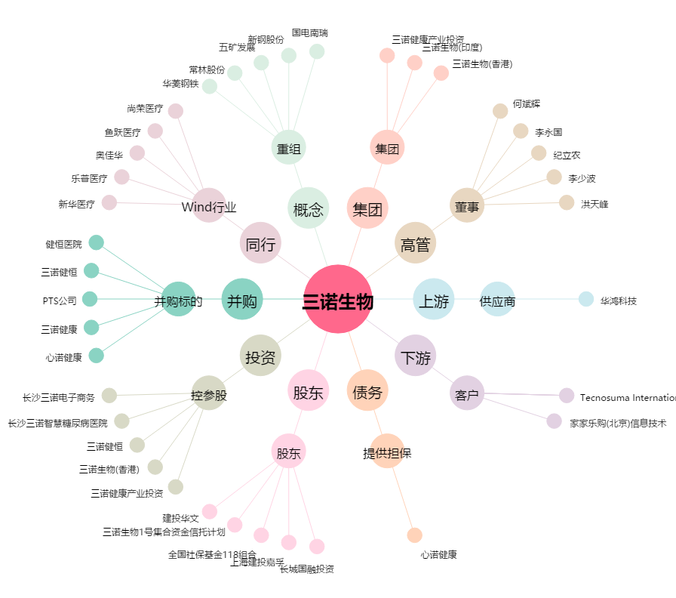
三诺生物[300298.SZ] - 关系概览图

